상품제안서
노아극세사 클래식쿠션담요 | 상품코드: F24634

 |  |  |  |  |  |  | 02-412-0044 | www.easy1.co.kr
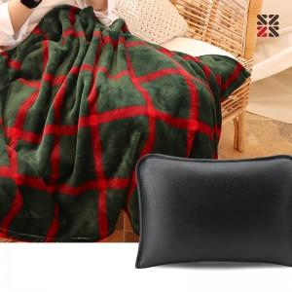

【상세/제작정보】 | ※담요는 자수불가, 네임택에 실크1도 가능 ※커버는 실크불가, 자수인쇄만 가능하며, 주문전 문의 필수 ★ 11.09 레드 일시품절

【인쇄/포장옵션】 | 실크, 자수 / 부직포 더스트백

【공급단가】 | 수량 | 200~ | 500~ | 1,000~ | 3,000~ | 5,000~
*VAT별도 | 단가 | 9,750원 | 9,600원 | 9,370원 | 9,000원 | 8,620원

【상품 URL】 | http://www.easy1.co.kr/src/goods_detail.php?gdno=24634

